截图索引
图号 | 页面名称 | 截图
图1 | 综合门户首页（指挥大屏） | 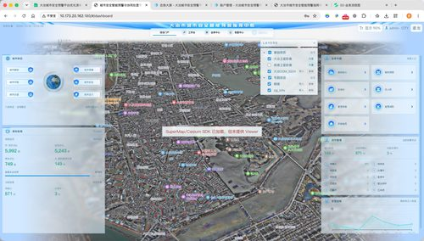
图2 | 综合门户-城市基础·全部指标抽屉 | 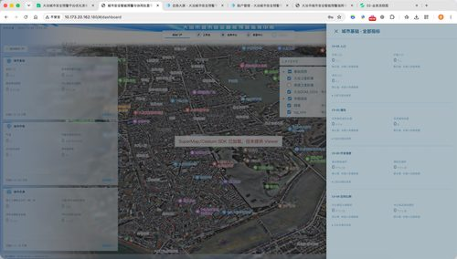
图3 | 工作台-待确认信号 | 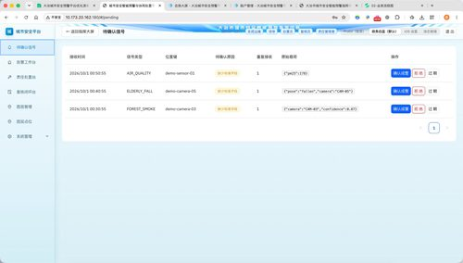
图4 | 工作台-告警工作台 | 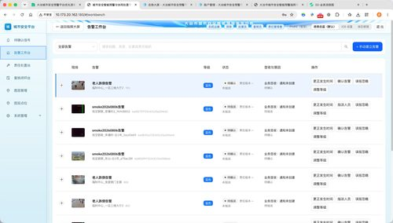
图5 | 工作台-责任处置台 | 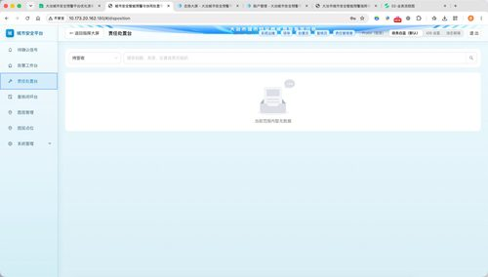
图6 | 工作台-复核闭环台 | 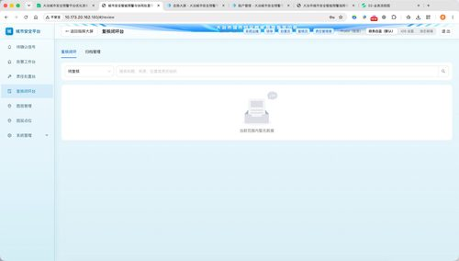
图7 | 图层管理 | 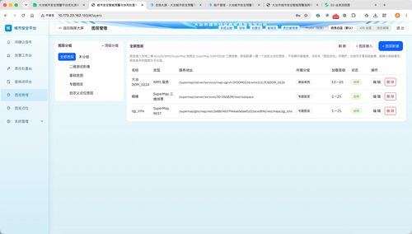
图8 | 图层点位 | 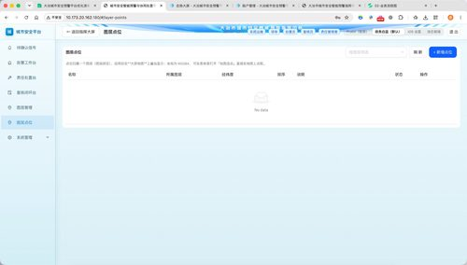
图9 | 业务中心-秸秆禁燃 | 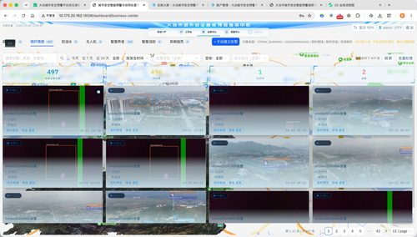
图10 | 告警中心-态势总览 | 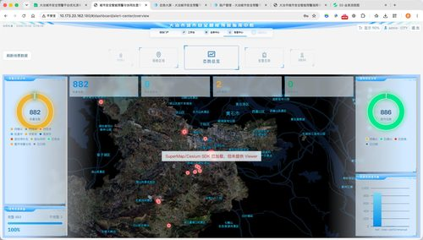
图11 | 告警中心-网格区域 | 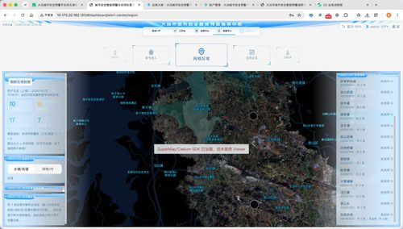
图12 | 告警中心-信号接入 | 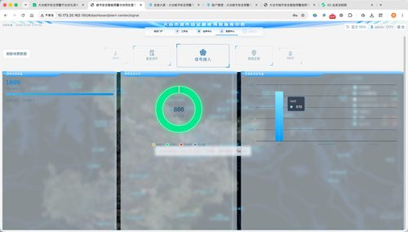
图13 | 告警中心-复核闭环 | 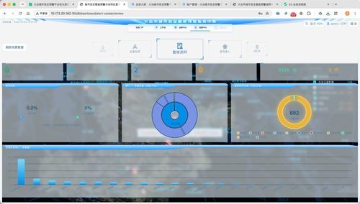
图14 | 告警中心-处置协同 | 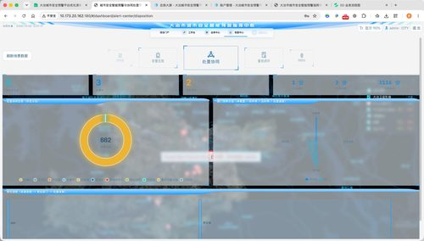
图15 | 告警中心-告警态势 | 